主界面画面
详细设计 |  |  | 系统名 | 找靓机网站 | 创建日期 | 2019.11.25
 |  |  |  |  | 创建者 | 郭志航
更新履历 |  |  | 子系统名 | 订单详情页面 | 更新日期 | 2019.11.25
头部搜索
购物车
登录
注册
 |  |  |  |  | 更新者

1、画面设计
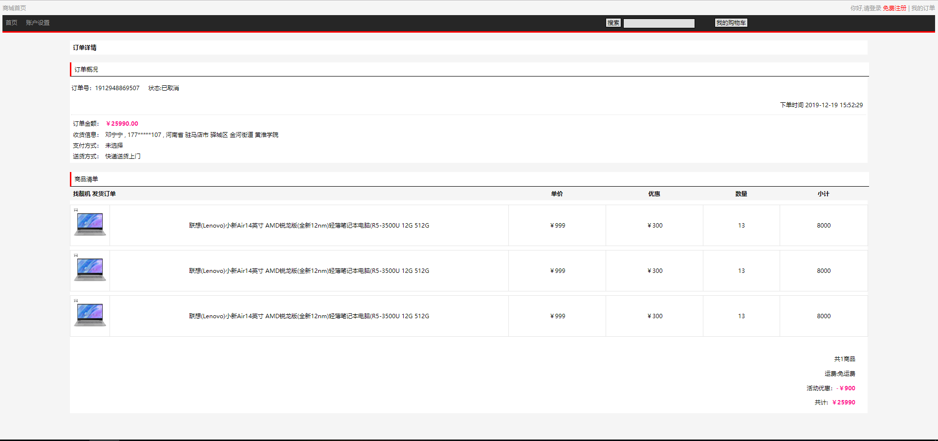
订单
订单号
商品首页
订单状态
订单金额
收货人
收货地址
支付方式
送货方式
商品图片
商品信息

下单日期

商品价格

优惠

优惠

小计

商品数量

共计优惠

价格总计

2、画面项目
 | 2.2 表示项目
 | 表示项目名称 |  | 表示项目设定
 | 下单日期 |  | 订单下单的日期
 | 订单号 |  | 下单时生成的订单号
 | 订单状态 |  | 订单目前的状态
 | 订单金额 |  | 订单共计金额
 | 收货人 |  | 收货人
 | 收货地址 |  | 收货地址
 | 支付方式 |  | 支付方式
 | 送货方式 |  | 送货方式
 | 商品图片 |  | 商品图片
 | 商品信息 |  | 商品信息
 | 商品价格 |  | 商品价格
 | 优惠 |  | 优惠
 | 小计 |  | 小计
 | 商品数量 |  | 商品数量
 | 共计优惠 |  | 共计优惠
 | 价格总计 |  | 价格总计

 | 2.1 控件
 | 控件名 |  | 类型 | 功能
 | 商城首页 |  | 超链接 | 跳转到"商品首页"
 | 登录 |  | 超链接 | 跳转到"登录"
 | 注册 |  | 超链接 | 跳转到"注册"
 | 我的订单 |  | 超链接 | 跳转到"订单列表"
 | 头部搜索 |  | 搜索框 | 搜索商品
 | 购物车 |  | 按钮 | 跳转到"购物车"

3、画面事件

 | 3.1 初期化事件
 |  | 读取用户下指定订单的基本信息(通过订单列表"订单详情"超链接点击跳转)

 | 3.2 点击事件
 |  | 点击【商城首页】超链接
 |  |  | 跳转到商品首页

 |  | 点击【登录】超链接
 |  |  | 若用户未登录,点击超链接跳转至登录界面

 |  | 点击【注册】超链接
 |  |  | 跳转至注册页面

 |  | 点击【头部搜索】按钮
 |  |  | 根据用户在输入框内输入的字段,搜索指定的商品

 |  | 点击【购物车】按钮
 |  |  | 点跳转至购物车界面

